상품제안서
[양념병] 스텐소금후추 그라인더 | 상품코드: F04052

 |  |  |  |  |  |  | 02-412-0044 | www.easy1.co.kr
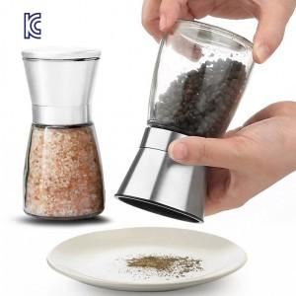

【상세/제작정보】 | ※소량주문 별도문의바랍니다※ ※ 레이저 인쇄 및 선물포장 별도 (옵션참조)

【인쇄/포장옵션】 | 레이저 / 포장지포장

【공급단가】 | 수량 | 60~ | 100~ | 300~ | 1,000~ | 2,000~
*VAT별도 | 단가 | 5,460원 | 5,280원 | 5,090원 | 4,900원 | 4,790원

【상품 URL】 | https://dev.easy1.co.kr:443/src/goods_detail.php?gdno=4052

